design for tang xinxin
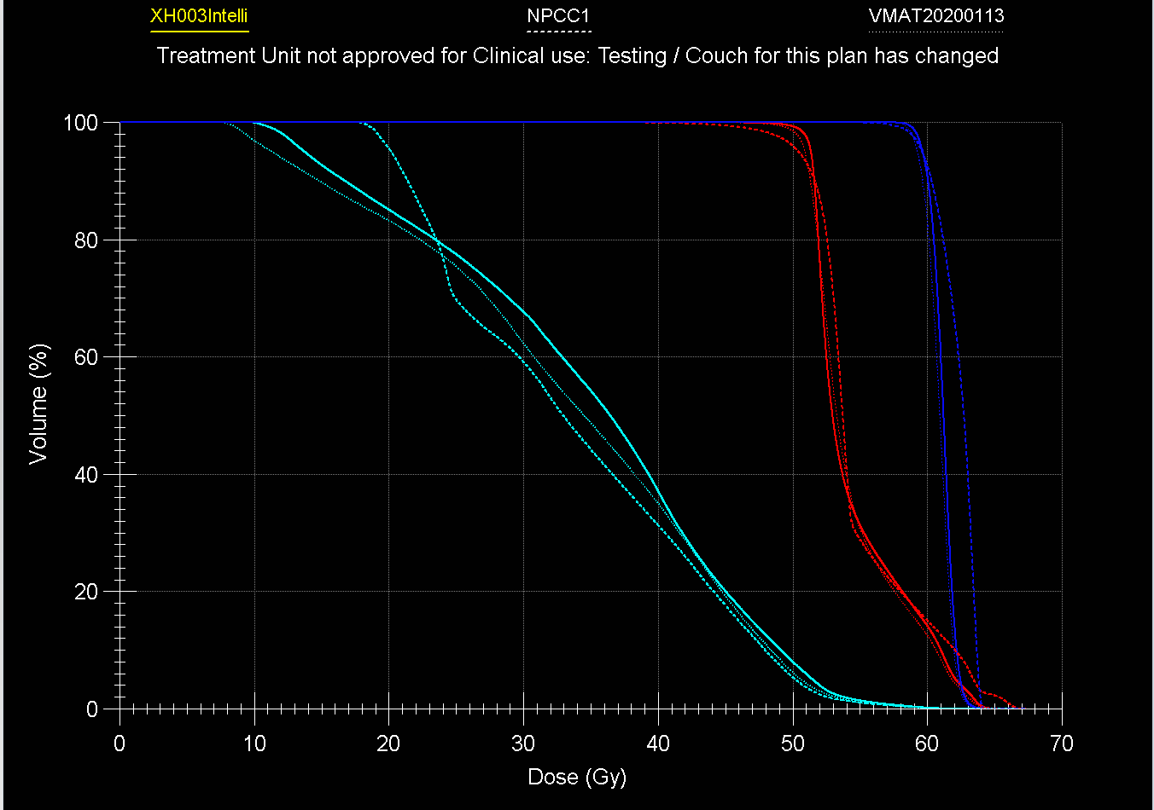
patient name | 张三
patient id | 495659
prescription name | P1

Site | Prostate
TPS type | MONACO | Delivery type | step&shoot |  | Energy | 6X
notes

肿瘤 | 评估种类 | 体积/剂量 |  | 限定剂量/体积 | 实际剂量/体积 | 备注
PGTVrpn | Minimum Dose Received by Relative Volume | D95% | ≥ | 61.6Gy | 61.9Gy | 2.2Gy/f
 | Maximum Dose | Dmax | ≤ | 67.76Gy | 69.0Gy
 |  | Margin(mm) A:3, P:3, S:3, I:3, R:3, L:3
PGTVnx | Minimum Dose Received by Relative Volume | D95% | ≥ | 61.6Gy | 59.6Gy | 2.2Gy/f
 | Maximum Dose | Dmax | ≤ | 67.76Gy | 65.6Gy
 |  | Margin(mm) A:3, P:3, S:3, I:3, R:3, L:3
PGTVnd | Minimum Dose Received by Relative Volume | D95% | ≥ | 59.36Gy | 60.0Gy | 2.12Gy/f
 | Maximum Dose | Dmax | ≤ | 65.30Gy | 64.9Gy
 |  | Margin(mm) A:3, P:3, S:3, I:3, R:3, L:3
PCTV | Minimum Dose Received by Relative Volume | D95% | ≥ | 50.4Gy | 50.66Gy | 1.8Gy/f
 | Maximum Dose | Dmax | ≤ | 55.44Gy | 53.55Gy
 |  | Margin(mm) A:3, P:3, S:3, I:3, R:3, L:3
正常组织 | 评估种类 | 体积/剂量 |  | 限定剂量/体积 | 实际剂量/体积 | 备注
Brain Stem | Maximum Dose Received by Absolute Volume | D0.1cc | ≤ | 38Gy | 43.09Gy
Spinal Cord | Maximum Dose Received by Absolute Volume | D0.1cc | ≤ | 32Gy | 30.12Gy
Optical Chiasm | Maximum Dose Received by Relative Volume | D1% | ≤ | 42Gy | 24.52Gy
Optical Nerve L | Maximum Dose Received by Relative Volume | D1% | ≤ | 42Gy | 21.65Gy
Optical Nerve R | Maximum Dose Received by Relative Volume | D1% | ≤ | 42Gy | 25.04Gy
Lens L | Maximum Dose Received by Relative Volume | D1% | ≤ | 5Gy | 4.14Gy
Lens R | Maximum Dose Received by Relative Volume | D1% | ≤ | 5Gy | 4.08Gy
T.Joint L | Maximum Dose Received by Relative Volume | D50% | ≤ | 35Gy | 27.35Gy
T.Joint R | Maximum Dose Received by Relative Volume | D50% | ≤ | 35Gy | 26.30Gy
T.Lobe L | Maximum Dose Received by Relative Volume | D3% | ≤ | 42Gy | 50.55Gy
T.Lobe R | Maximum Dose Received by Relative Volume | D3% | ≤ | 42Gy | 52.51Gy
Pituitary | Maximum Dose Received by Relative Volume | D50% | ≤ | 38Gy | 19.30Gy
Brain | Maximum Dose Received by Relative Volume | D5% | ≤ | 38Gy | 37.41Gy
Eye L | Maximum Dose Received by Relative Volume | D30% | ≤ | 10Gy | 4.17Gy
Eye R | Maximum Dose Received by Relative Volume | D30% | ≤ | 10Gy | 4.65Gy
Lung | Maximum Dose Received by Relative Volume | D20% | ≤ | 10Gy | 23.31Gy
Mandible | Maximum Dose Received by Relative Volume | D50% | ≤ | 35Gy | 26.32Gy
Mandible | Maximum Dose Received by Absolute Volume | D2cc | ≤ | 52Gy | 46.55Gy
Parotid L | Maximum Dose Received by Relative Volume | D50% | ≤ | 20Gy | 14.86Gy
Parotid R | Maximum Dose Received by Relative Volume | D50% | ≤ | 20Gy | 14.59Gy
Larynx | Maximum Dose Received by Relative Volume | D50% | ≤ | 34Gy | 34.23Gy
Oral Cavity | Maximum Dose Received by Relative Volume | D50% | ≤ | 34Gy | 32.97Gy
A.D L | Maximum Dose Received by Relative Volume | D50% | ≤ | 35Gy | 19.19Gy
A.D R | Maximum Dose Received by Relative Volume | D50% | ≤ | 35Gy | 21.35Gy
notes

(Dmin > YGy) <-> ('GoalType' = 1, 'Dose = Y*100', 'Volume = -1') -- Minimum dose
(Dmax < YGy) <-> ('GoalType' = 2, 'Dose = Y*100', 'Volume = -1') -- Maximum Dose
(Dmean > YGy) -> ('GoalType' = 3, 'Dose = Y*100', 'Volume = -1') -- Mean Dose(Lower Limit)
(Dmean < YGy) -> ('GoalType' = 4, 'Dose = Y*100', 'Volume = -1') -- Mean Dose(Upper Limit)
(DX% > YGy) -> ('GoalType' = 5, 'Dose = Y*100', 'Volume = X') -- Minimum Dose Received by Relative Volume
(DXcc > YGy) -> ('GoalType' = 6, 'Dose = Y*100', 'Volume = X*1000') -- Minimum Dose Received by Absolute Volume
(DX% < YGy) -> ('GoalType' = 7, 'Dose = Y*100', 'Volume = X') -- Maximum Dose Received by Relative Volume
(DXcc < YGy) -> ('GoalType' = 8, 'Dose = Y*100', 'Volume = X*1000') -- Maximum Dose Received by Absolute Volume
(VYGy > X%) -> ('GoalType' = 9, 'Dose = Y*100', 'Volume = X') -- Minimum Relative Volume That Receives Dose
(VYGy > Xcc) -> ('GoalType' = 10, 'Dose = Y*100', 'Volume = X*10000') -- Minimum Absolute Volume That Receives Dose
(VYGy < X) -> ('GoalType' = 11, 'Dose = Y*100', 'Volume = X') -- Maximum Relative Volume That Receives Dose
(VYGy < Xcc) -> ('GoalType' = 12, 'Dose = Y*100', 'Volume = X*1000') -- Maximum Absolute Volume That Receives Dose

DVH Plot

